상품제안서
샤오미 미밴드 9 액티브 스마트밴드 워치 | 상품코드: S43814

 |  |  |  |  |  |  | 02-713-8555 | www.synergygift.co.kr
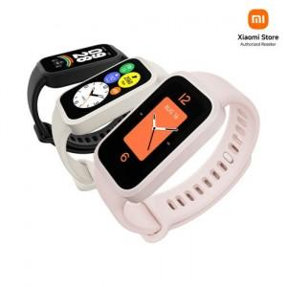

【상세/제작정보】

【인쇄/포장옵션】 | 레이저, 풀칼라 / 포장지포장

【공급단가】 | 수량 | 10~ | 50~ | 100~ | 300~ | 500~
*VAT별도 | 단가 | 40,740원 | 38,410원 | 37,830원 | 36,860원 | 36,180원

【상품 URL】 | https://www.synergygift.co.kr:443/src/goods_detail.php?gdno=43814

